集团空中花园顶棚改造施工合同清单及计价表
开元壹号62地块景观品质提升改造工程合同清单及计价表
序号 | 项目名称 | 项目特征描述 | 计量 单位 | 工程量 | 其中：各子项构成（元） |  |  |  |  | 含税综合单价(元) f=(a+b+c+d+e) | 合价(元)=g*f | 备注 | 主要材料品牌
 |  |  |  |  | 人工费 a | 主材费 b | 机械、辅材及其他c | 管理费、利润、措施、规费等一切费用 d=(a+b+c)*费率 | 税金 e=(a+b+c+d)*费率
 |  |  |  |  |  |  |  | 0.10 | 0.09
一 | 开元壹号62地块景观品质提升改造工程 |  |  |  |  |  |  | 0
1 | 钢架 | 1、预埋件3厚240mm高镀锌钢板、 2、5厚100*100镀锌矩管外饰灰色氟碳漆，短立柱支撑制作安装等成活； 3、其它满足规范和设计图纸要求，具体施工要求根据现场情况确定 | t | 0.512 | 5000 | 5800 | 950 | 1175 | 1163.25 | 14088.25 | 7209.36
2 | 玻璃顶棚 | 1、8+8钢化夹胶玻璃顶棚超白玻 2、透明玻璃胶填缝、10厚橡胶条垫片 3、胶棒透明玻璃胶填缝密封 4、耐候胶密封等 5、其它满足规范和设计图纸要求 | m2 | 9.39 | 200 | 340 | 120 | 66 | 65.34 | 791.34 | 7433.89 |  | 洛玻
3 | 钢化玻璃门 | 1、12mm厚钢化玻璃门，普玻 2、其它满足规范和设计图纸要求，具体施工要求根据现场情况确定 | m2 | 5.12 | 135 | 230 | 120 | 48.5 | 48.02 | 581.52 | 2977.36 |  | 洛玻
4 | 钢化玻璃窗 | 1、12mm厚钢化玻璃固定窗，普玻 2、其它满足规范和设计图纸要求，具体施工要求根据现场情况确定 | m2 | 4.86 | 135 | 220 | 120 | 47.5 | 47.03 | 569.53 | 2770.17 |  | 洛玻
5 | 不锈钢柱子 | 304深咖色不锈钢云纹图案，与原不锈钢颜色做法保持一致，高度76.5cm，宽度28*28cm | 根 | 3.00 | 300 | 800 | 200 | 130 | 128.70 | 1558.70 | 4676.10
6 | 地面铺设 | 25mm厚300*75mm芝麻黑花岗岩+25mm厚300*75mm福鼎黑花岗岩火烧面 | m2 | 4.46 | 150 | 350 | 120 | 62 | 61.38 | 743.38 | 3318.45
7 | 通风系统 | 封堵地漏，增加换风系统，注意管线敷设隐蔽作业 | 套 | 1.00 | 500 | 2000 | 200 | 270 | 267.30 | 3237.30 | 3237.30
8 | 中式壁灯 | 样式见照片，尺寸高度800mm，宽150mm | 盏 | 6.00 | 300 | 3500 | 200 | 200 | 378.00 | 4578.00 | 27468.00 |  |  |  |  | 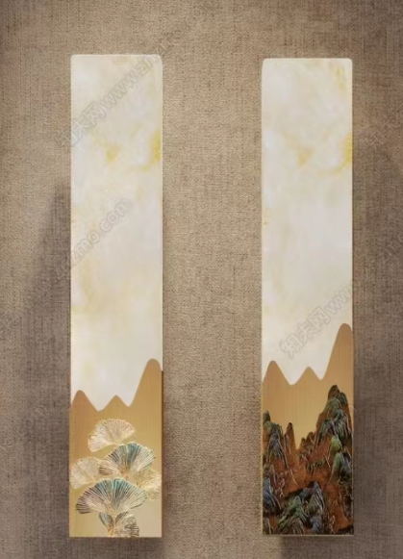
9 | 中式吊灯 | 样式见照片，长度1200mm | 盏 | 1.00 | 450 | 5500 | 200 | 250 | 576.00 | 6976.00 | 6976.00 |  |  | 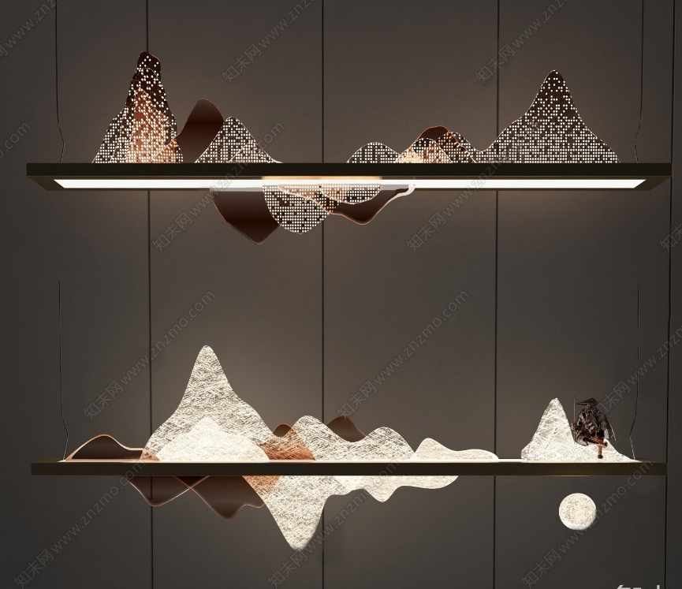
10 | 灯带 | 柔性LED灯带 | m | 29.75 | 25 | 60 | 10 | 9.5 | 9.41 | 113.91 | 3388.67 |  |  |  | 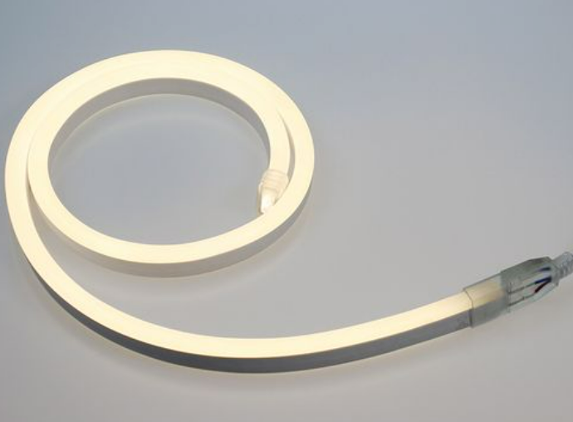
11 | 防腐木地板 | 防腐木地板敷设，与现状周边材料对缝 | m2 | 5.76 | 350 | 130 | 20 | 50 | 49.50 | 599.50 | 3453.12 |  |  |  | 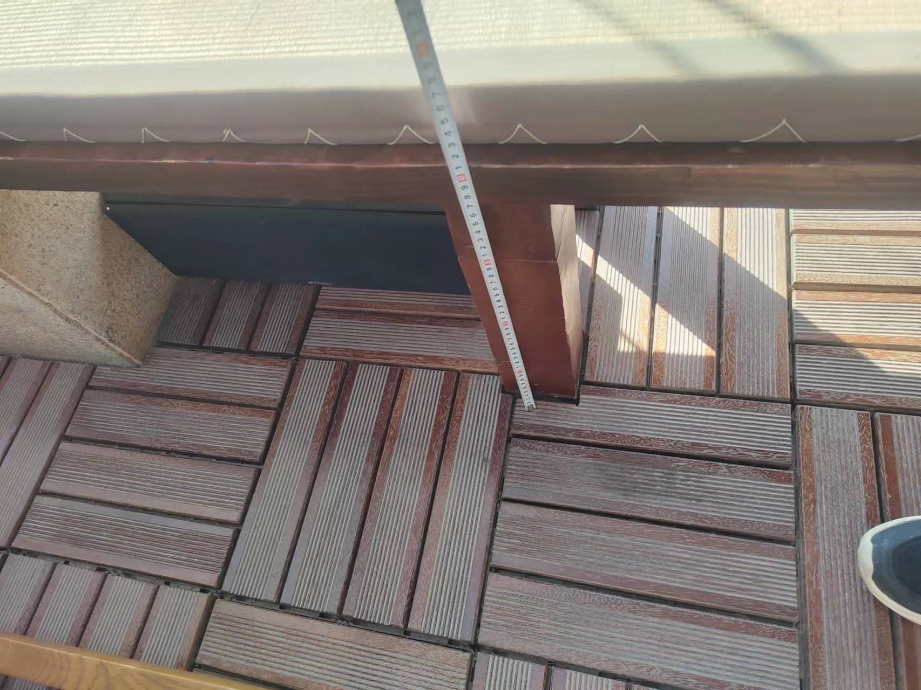
13 | 拆除现状钢架玻璃顶棚 | 拆除并包含垃圾外运 | m2 | 9.39 | 200 | 0 | 100 | 30 | 29.70 | 359.70 | 3379.04
14 | 拆除现状石材地面 | 拆除并包含垃圾外运 | m2 | 4.46 | 100 | 0 | 20 | 12 | 11.88 | 143.88 | 642.28
15 | 拆除壁灯 | 保护性拆除并移交物业 | 盏 | 6.00 | 50 | 0 | 10 | 6 | 5.94 | 71.94 | 431.64
16 | 拆除吊灯 | 保护性拆除并移交物业 | 盏 | 1.00 | 200 | 0 | 10 | 21 | 20.79 | 251.79 | 251.79
17 | 玻璃门拆除 | 拆除并包含垃圾外运 | m2 | 5.18 | 200 | 0 | 30 | 23 | 22.77 | 275.77 | 1428.49
18 | 玻璃窗拆除 | 拆除并包含垃圾外运 | m2 | 4.92 | 200 | 0 | 30 | 23 | 22.77 | 275.77 | 1357.06
19 | 石材柱子 | 500*500*500mm柱子拆除，防腐木尺寸190*190*200mm拆除，拆除并包含垃圾外运 | 项 | 1.00 | 500 | 0 | 30 | 53 | 52.47 | 635.47 | 635.47
20 | 防腐木坐凳拆除 | 坐垫移交物业，1800*400*450mm2个,1900*400*450mm1个，转角处防腐木坐凳面切割平齐，刷同色油漆 | 项 | 1.00 | 1000 | 0 | 90 | 109 | 107.91 | 1306.91 | 1306.91 |  |  |  |  | 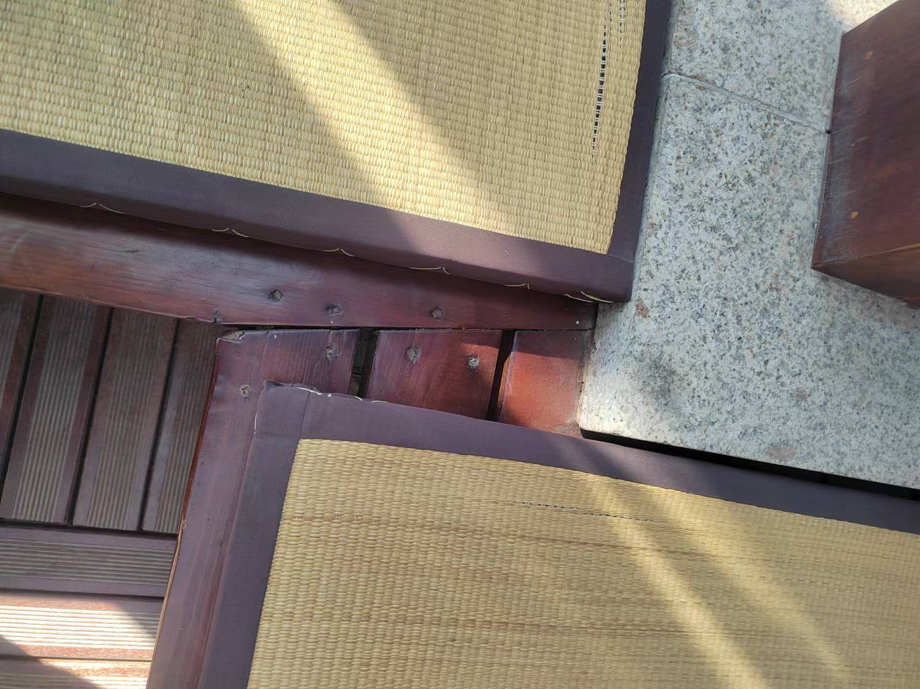
21 | 防腐木地板拆除 | 拆除并包含垃圾外运 | m2 | 5.76 | 50 | 0 | 20 | 7 | 6.93 | 83.93 | 483.44 |  |  | 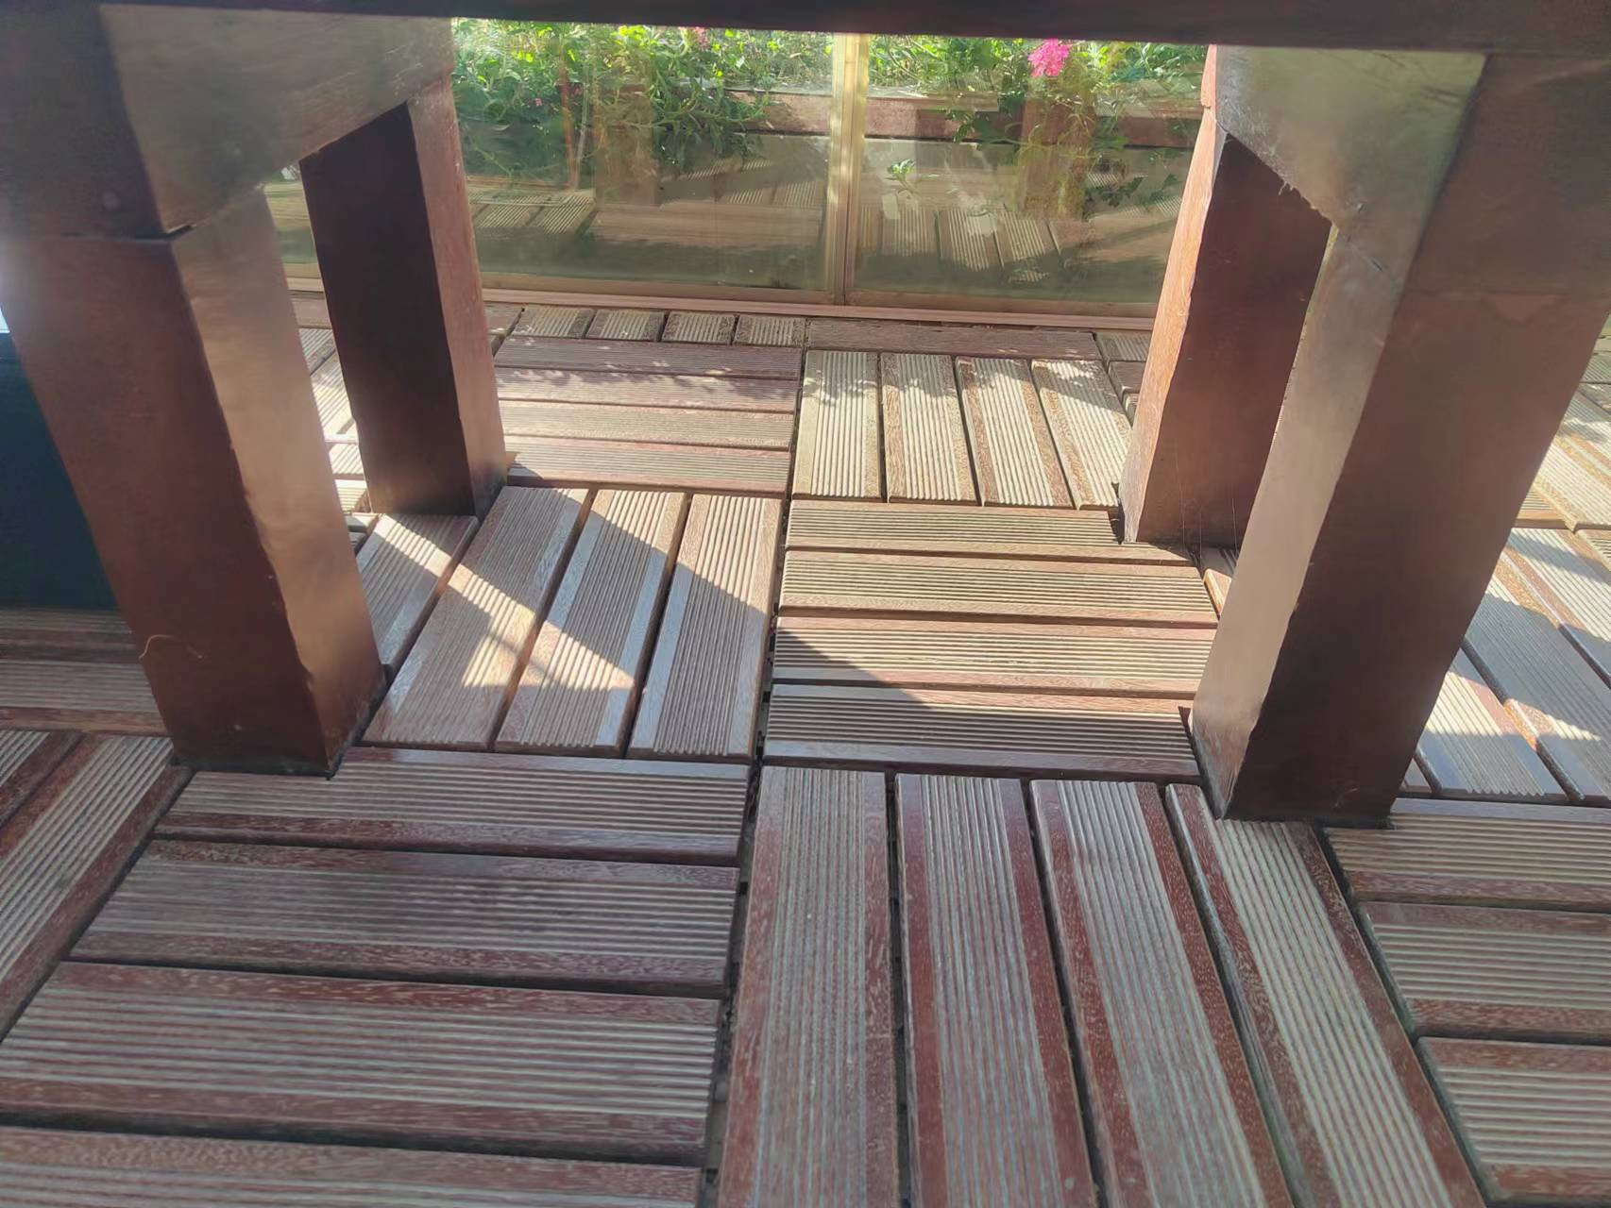
22 | 垂直运输机械 | 吊车台班工程量暂估 | 台班 | 6.00 |  |  | 1500 | 150 | 148.50 | 1798.50 | 10791.00
23 | 窝工人员费用 | 窝工人员工程量暂估，据实结算 | 工日 | 10.00 | 350 |  |  | 35 | 34.65 | 419.65 | 4196.50
22 |  |  | 元 |  |  |  |  |  |  |  | 97812.04
备注：1.综合单价包括且不限于人工、材料、机械、措施、检验检测、规费、管理费、利润、税金(增值税专用发票)、赶工措施、安全防护、现场文明施工措施、风险等全部费用。 2.本工程清单，无论是否存在缺项、漏项、工程量偏差，均视为乙方已综合考虑在固定合同总价内。 3.拆除注意周边防护、不得破坏周边环境，彩条布将现状家具覆盖，做好成品保护

